상품제안서
데일리 야구모자 | 상품코드: F26521

 |  |  |  |  |  |  | 02-412-0044 | www.easy1.co.kr
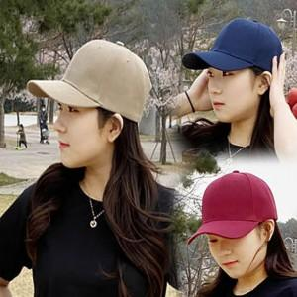

【상세/제작정보】 | 기본수량 미만시 인쇄비가 별도 추가됩니다 인쇄없을경우 추가비용없이 소량판매 가능합니다. 자수 10자 이내.

【인쇄/포장옵션】 | 자수, 전사(풀컬러) / OPP(비닐)

【공급단가】 | 수량 | 100~ | 300~ | 500~ | 1,000~ | 3,000~
*VAT별도 | 단가 | 3,120원 | 3,070원 | 3,000원 | 2,920원 | 2,870원

【상품 URL】 | http://www.easy1.co.kr/src/goods_detail.php?gdno=26521

